Actividades
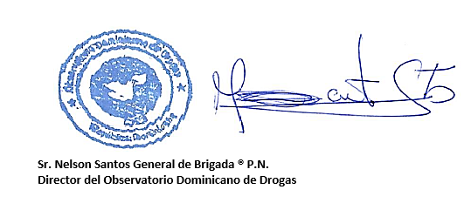
CONSEJO NACIONAL DE DROGAS
CANTIDAD DE ACTIVIDADES REALIZADAS POR LOS DEPARTAMENTOS Y REGIONALES
SEGUNDO TRIMESTRE ABRIL-JUNIO 2019
MESES | PROGRAMAS |  |  |  |  |  |  |  | REGIONALES |  |  |  |  |  |  |  | TOTAL
 | DPC |  | DEPREI |  | DEPRAL |  | DEPREDEPORTE |  | NORTE |  | SUR |  | NORDESTE |  | ESTE
 | Cant. | % | Cant. | % | Cant. | % | Cant. | % | Cant. | % | Cant. | % | Cant. | % | Cant. | % | Cant. | %
ABRIL | 12 | 26.1 | 11 | 31.4 | 25 | 55.6 | 34 | 36.6 | 23 | 59.0 | 12 | 44.4 | 11 | 50.0 | 2 | 14.3 | 130 | 40.5
MAYO | 13 | 28.3 | 19 | 54.3 | 16 | 35.6 | 26 | 28.0 | 9 | 23.1 | 10 | 37.0 | 11 | 50.0 | 9 | 64.3 | 113 | 35.2
JUNIO | 21 | 45.7 | 5 | 14.3 | 4 | 8.9 | 33 | 35.5 | 7 | 17.9 | 5 | 18.5 | 0 | 0.0 | 3 | 21.4 | 78 | 24.3
TOTAL | 46 | 100.0 | 35 | 100.0 | 45 | 100.0 | 93 | 100.0 | 39 | 100.0 | 27 | 100.0 | 22 | 100.0 | 14 | 100.0 | 321 | 100.0
FUENTE: Elaborado en base a datos suministrados por los Departamentos y Regionales del CND.

